상품제안서
상패 1161 | 상품코드: S17972

 |  |  |  |  |  |  | 02-713-8555 | www.synergygift.co.kr
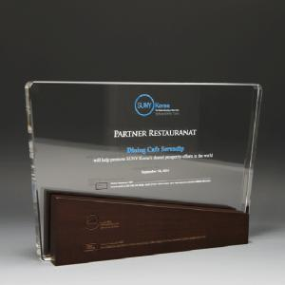

【상세/제작정보】

【인쇄/포장옵션】 | 기타인쇄 / 적우단케이스

【공급단가】 | 수량 | 1~ | 2~ | 3~ | 5~ | 10~
*VAT별도 | 단가 | 114,800원 | 110,500원 | 106,300원 | 102,000원 | 97,800원

【상품 URL】 | https://www.synergygift.co.kr:443/src/goods_detail.php?gdno=15563

